상품제안서
무지 면 필통 파우치 [PH186] | 상품코드: F29886

 |  |  |  |  |  |  | 02-412-0044 | www.easy1.co.kr
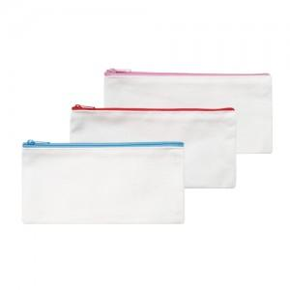

【상세/제작정보】 | 타입1. 핑크 (은색지퍼)는 품절되었습니다. 타입2. 블루 (은색지퍼)는 품절되었습니다.

【인쇄/포장옵션】 | 실크, 풀칼라 / OPP(비닐)

【공급단가】 | 수량 | 300~ | 500~ | 1,000~ | 3,000~ | 5,000~
*VAT별도 | 단가 | 810원 | 790원 | 780원 | 760원 | 740원

【상품 URL】 | https://dev.easy1.co.kr:443/src/goods_detail.php?gdno=29886

